月菜單

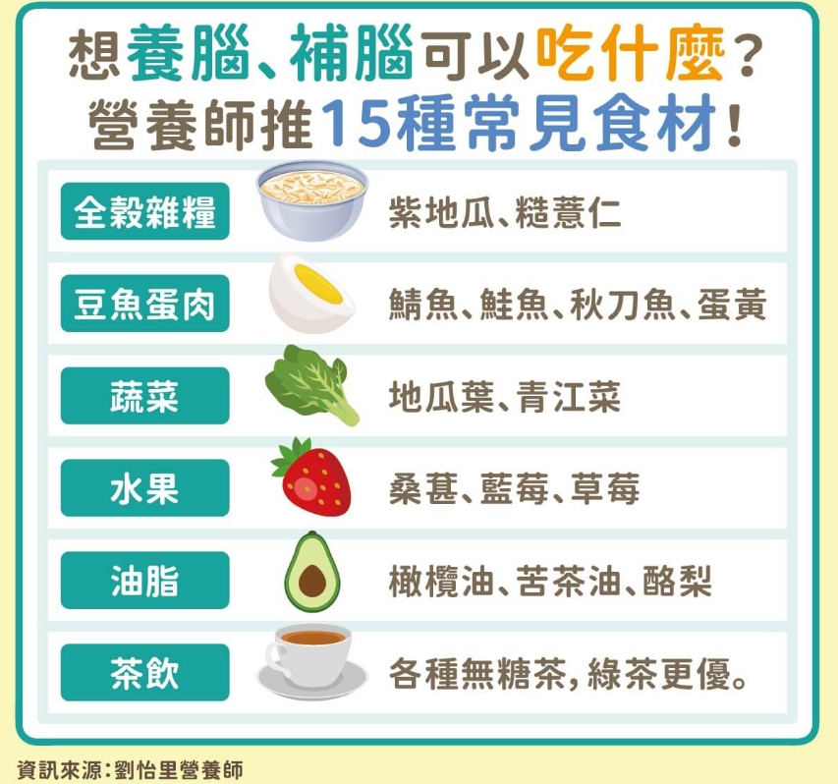
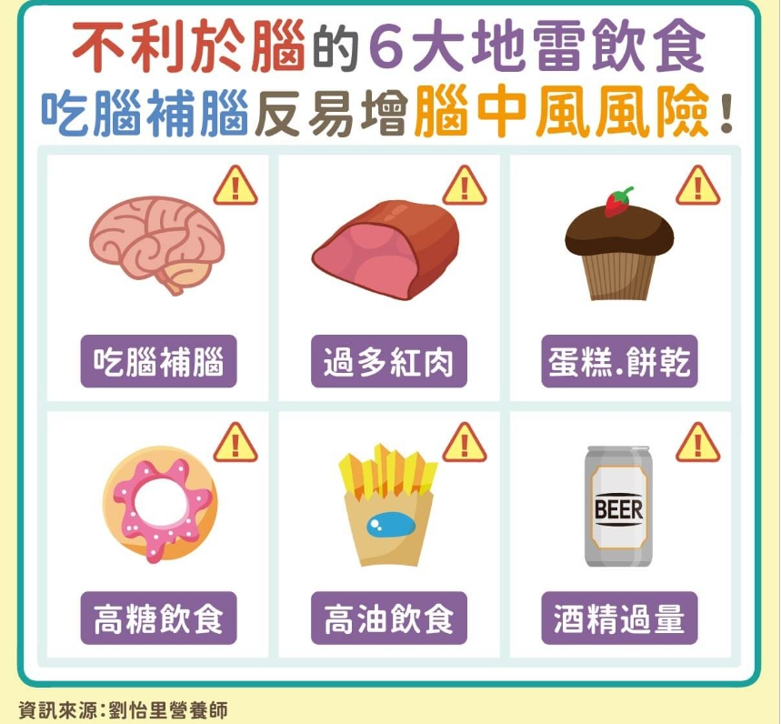
宜蘭縣壯圍鄉壯圍國中 111年11月份 素食 菜單

日期 | 星期 | 主食 | 副食 |  |  |  | 湯 | 水果/乳品 | 熱量 (大卡) | 全穀 雜糧類 (份) | 豆魚 蛋肉類 (份) | 蔬菜類 (份) | 油脂類 (份) | 水果類 (份) | 乳品類 (份) | 鈣 含量 (mg)
11/01 | 二 | 五穀飯 | 麻婆豆腐 | 三彩干絲 | 素青菜 | 香炒海根 | 美味鮮菇湯 |  | 727 | 5.5 | 2.2 | 2.2 | 2.7 | 0.0 | 0.0 | 513
11/02 | 三 | 特餐 | 沙茶香菇羹飯 | 綜合滷味 | 素青菜 | 彩椒南瓜 | 茶葉蛋 | 水果 | 774 | 5.7 | 2.0 | 1.9 | 2.6 | 1.0 | 0.0 | 330
11/03 | 四 | 糙米飯 | 回鍋干片 | 南洋咖哩 | 素青菜 | 時蔬 | 蒲瓜素羊湯 |  | 745 | 5.7 | 2.0 | 2.8 | 2.8 | 0.0 | 0.0 | 534
11/04 | 五 | 白飯 | 麻油素肚 | 玉米蒸蛋 | 素青菜 | 時蔬 | 綠豆湯 | 鮮奶 | 903 | 7.4 | 2.0 | 1.9 | 2.5 | 0.0 | 0.5 | 402
11/07 | 一 | 白飯 | 鳳梨甜椒素雞 | 彩繪凍豆腐 | 素青菜 | 時蔬 | 薑絲海結湯 | 水果 | 809 | 5.7 | 2.0 | 2.6 | 2.6 | 1.3 | 0.0 | 578
11/08 | 二 | 麥片飯 | 蜜汁豆包 | 海苔洋芋 | 素青菜 | 時蔬 | 金茸蛋花湯 |  | 774 | 6.2 | 2.3 | 2.2 | 2.5 | 0.0 | 0.0 | 284
11/09 | 三 | 特餐 | 素肉燥乾麵 | 香滷大黑干 | 素青菜 | 鹽酥菇 | 素酸辣湯 | 水果 | 764 | 5.0 | 2.2 | 2.5 | 2.8 | 1.0 | 0.0 | 362
11/10 | 四 | 糙米飯 | 砂鍋獅子頭 | 家常百頁豆腐 | 素青菜 | 時蔬 | 海芽蛋花湯 |  | 747 | 5.5 | 2.4 | 2.4 | 2.7 | 0.0 | 0.0 | 246
11/11 | 五 | 白飯 | 鐵板油腐 | 紅蘿蔔炒蛋 | 田園時蔬 | 時蔬 | 綜合燒仙草 | 優酪乳 | 887 | 7.1 | 2.0 | 1.9 | 2.6 | 0.0 | 0.5 | 481
11/14 | 一 | 白飯 | 五香素肉燥 | 鍋燒滷味 | 素青菜 | 時蔬 | 玉米濃湯 | 水果 | 880 | 6.6 | 2.4 | 2.6 | 2.5 | 1.0 | 0.0 | 473
11/15 | 二 | 五穀飯 | 老皮嫩肉 | 四季豆炒蛋 | 素青菜 | 時蔬 | 酸菜冬粉湯 |  | 800 | 6.2 | 2.4 | 2.2 | 2.9 | 0.0 | 0.0 | 340
11/16 | 三 | 特餐 | 廣東粥 | 三杯麵腸 | 素青菜 | 和風芝麻牛蒡絲 | 奶黃包 | 水果 | 753 | 5.2 | 2.0 | 2.3 | 2.7 | 1.0 | 0.0 | 160
11/17 | 四 | 糙米飯 | 薑汁素魚片 | 腰果玉米干丁 | 素青菜 | 時蔬 | 味噌湯 |  | 768 | 6.0 | 2.5 | 1.9 | 2.5 | 0.0 | 0.0 | 371
11/18 | 五 | 白飯 | 普羅香草素雞丁 | 生香菇蒸蛋 | 素青菜 | 時蔬 | 紅豆紫米湯 | 鮮奶 | 857 | 6.6 | 2.0 | 2.1 | 2.6 | 0.0 | 0.5 | 384
11/21 | 一 | 白飯 | 糖醋豆腸 | 鮮菇綠椰菜 | 素青菜 | 時蔬 | 黃瓜蛋花湯 | 水果 | 807 | 5.5 | 2.3 | 2.7 | 2.7 | 1.0 | 0.0 | 183
11/22 | 二 | 麥片飯 | 筍乾油豆腐 | 螞蟻上樹 | 素青菜 | 時蔬 | 肉骨茶湯 |  | 800 | 6.5 | 2.0 | 3.1 | 2.6 | 0.0 | 0.0 | 270
11/23 | 三 | 特餐 | 日式味噌拉麵 | 紅燒豆包 | 素青菜 | 素佛跳牆 | 豆沙包 | 水果 | 786 | 5.4 | 2.5 | 1.9 | 2.5 | 1.0 | 0.0 | 179
11/24 | 四 | 糙米飯 | 素香菇海苔燒 | 咖哩豆腐 | 素青菜 | 時蔬 | 蔭鳳梨冬瓜湯 | 台灣豆漿 | 712 | 5.5 | 2.0 | 2.4 | 2.6 | 0.0 | 0.0 | 427
11/25 | 五 | 白飯 | 蜜汁小豆干 | 木須炒蛋 | 白菜滷 | 時蔬 | 地瓜粉圓湯 | 優酪乳 | 949 | 7.1 | 2.7 | 2.1 | 2.7 | 0.0 | 0.5 | 802
11/28 | 一 | 白飯 | 打拋麵圈 | 高麗菜炒豆皮 | 素青菜 | 時蔬 | 紫菜蛋花湯 | 水果 | 802 | 5.5 | 2.2 | 2.8 | 2.7 | 1.0 | 0.0 | 204
11/29 | 二 | 五穀飯 | 鮑菇干片 | 韓式炒年糕 | 素青菜 | 時蔬 | 馬鈴薯濃湯 |  | 766 | 6.2 | 2.0 | 2.6 | 2.6 | 0.0 | 0.0 | 552
11/30 | 三 | 特餐 | 南瓜炒米粉 | 酥炸雙脆 | 素青菜 | 海帶干絲 | 蘿蔔素丸湯 | 水果 | 779 | 5.2 | 2.2 | 2.2 | 3.0 | 1.0 | 0.0 | 272
營養小知識-補腦小撇步

